Ark1
Hvilken LTC-3588-1 konfigurasjo er best?

Konfigurasjoner med 1.8V

C1 = 47uF , C2 = 47uF , C3 = 1uF , C4 = 4.7uF , L1 = 22uH

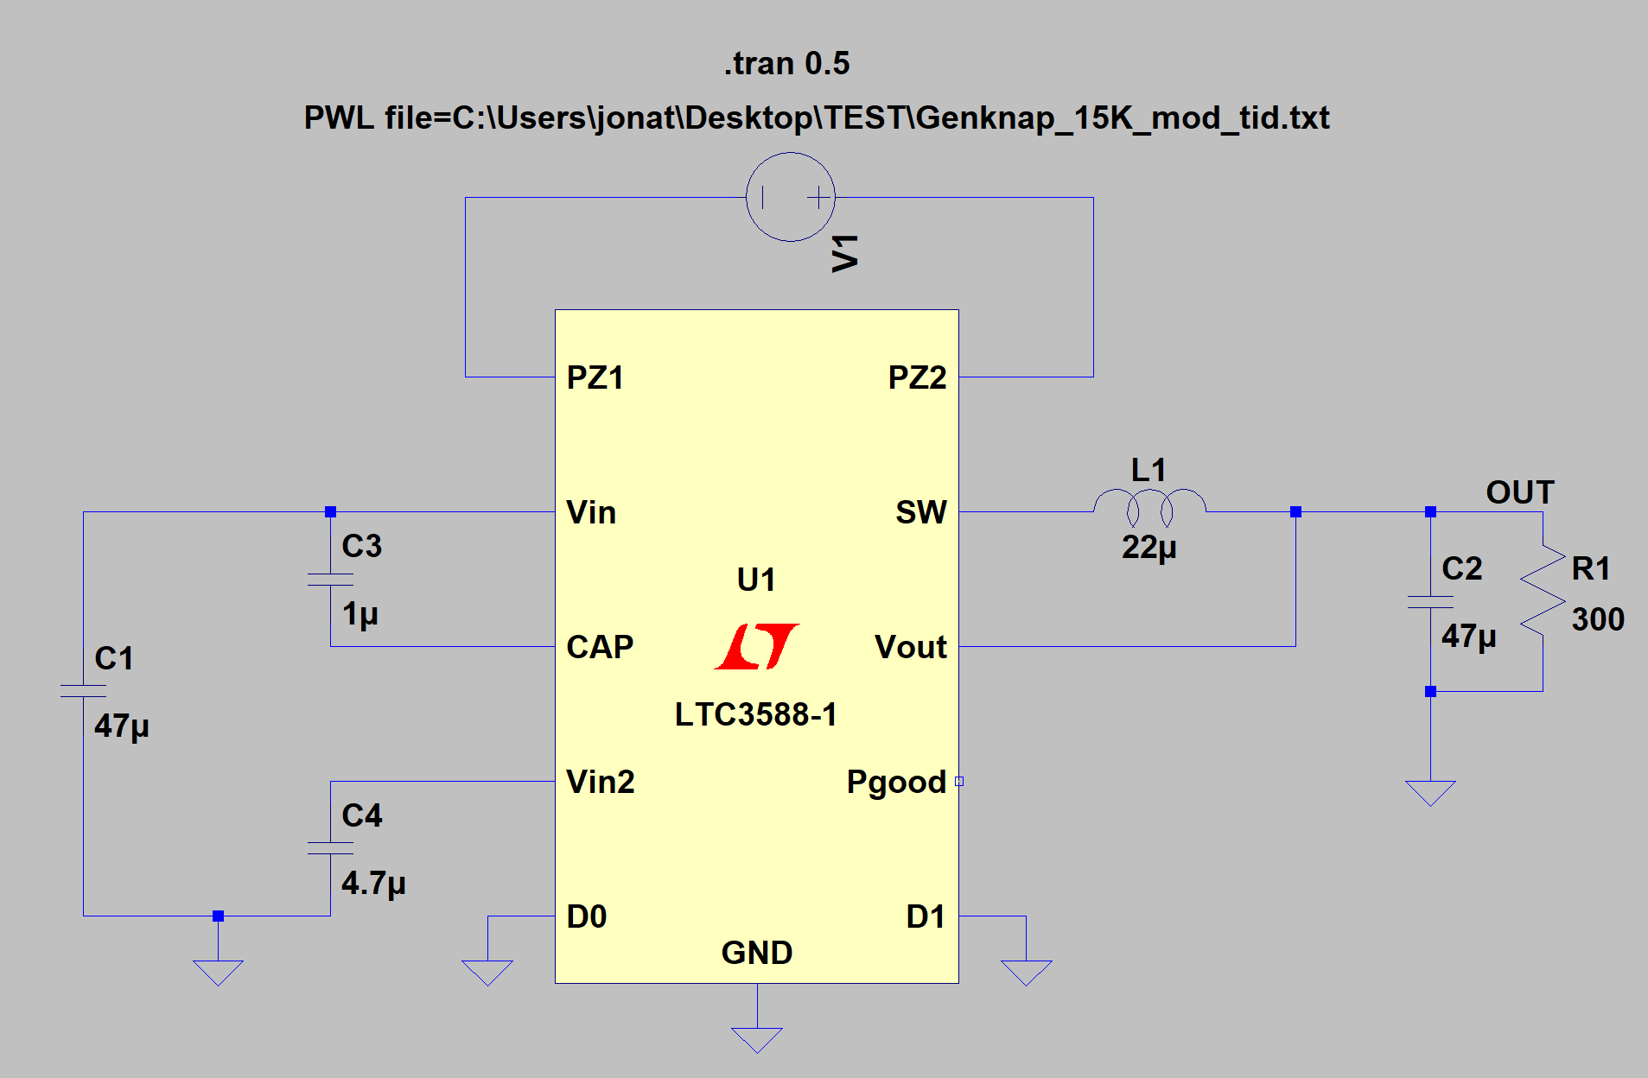
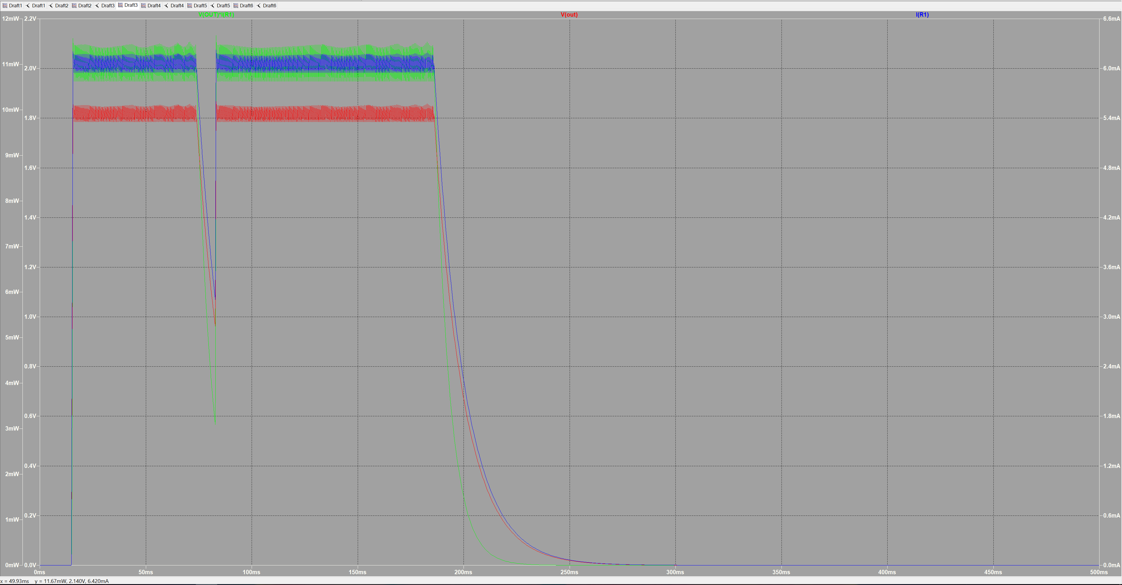

 | Spenning ut | 1,8 V |  |  | Effekt | 0.01089 | Watt
 | strøm ut | 6,05 mA
 |  |  |  |  | Elektrisk Energi
 |  | start | stop | tot
 | puls 1 | 15,5 ms | 73 ms | 55.5 |  | 0.5994 | mWs
 | puls 2 | 83 ms | 186 ms | 103 |  | 1.112 | mWs
 | Total tid | 158,5 ms |  | 158.5 |  | 1.72606 | mWs

C1 = 22uF , C2 = 47uF , C3 = 1uF , C4 = 4.7uF , L1 = 22uH
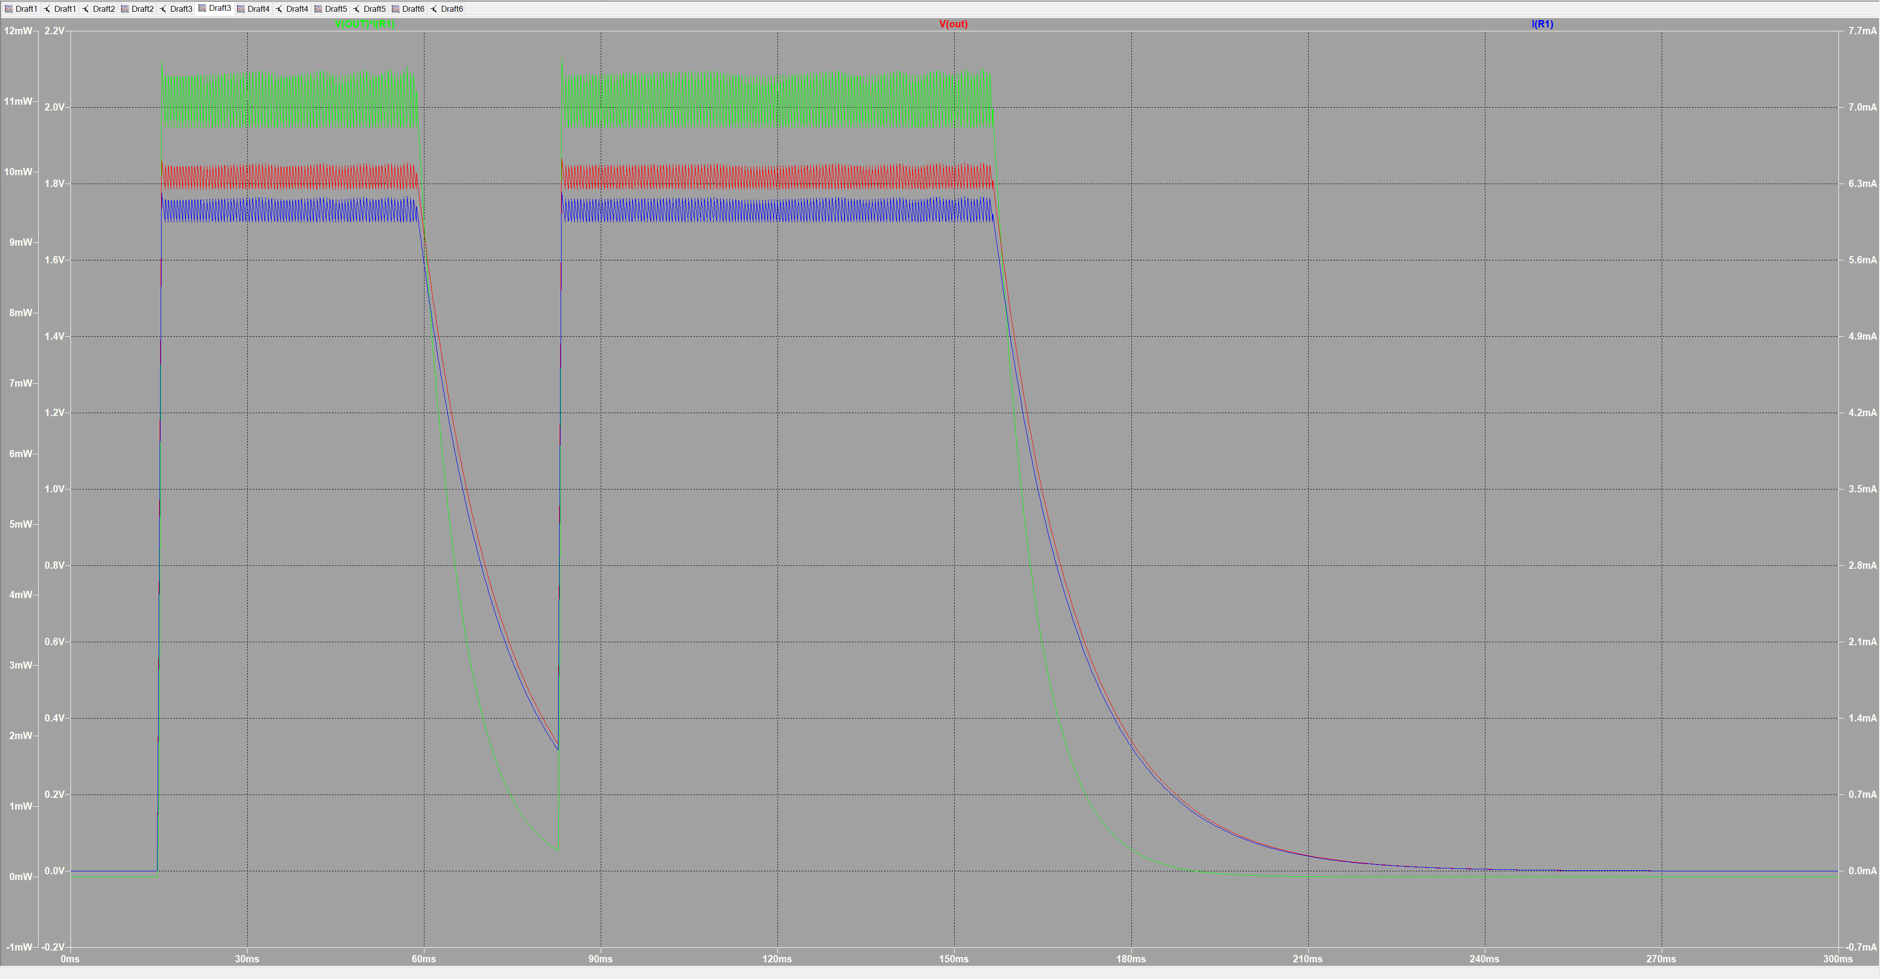
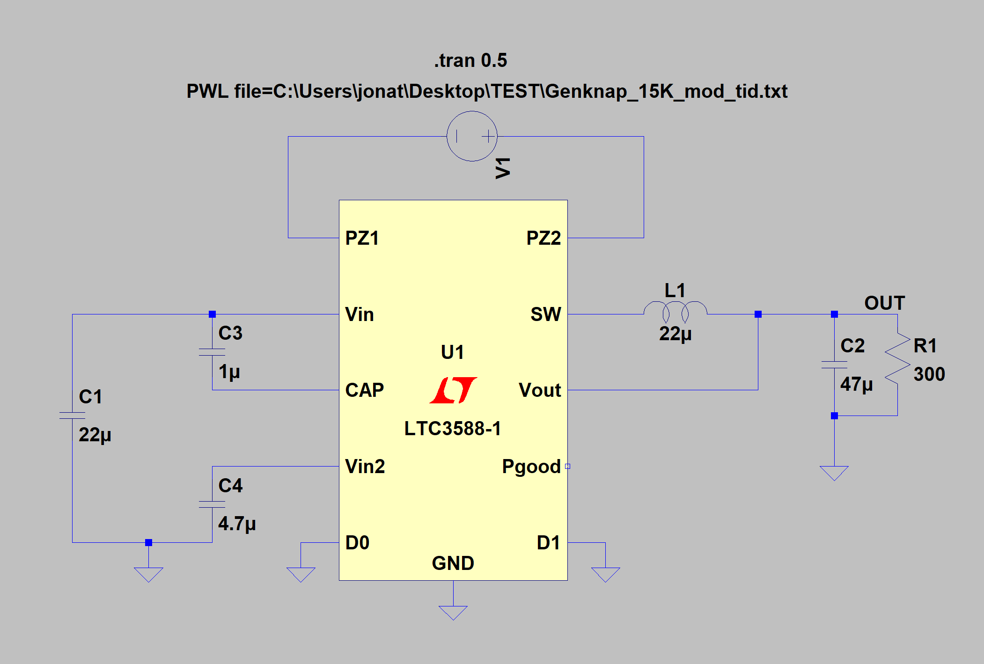

 | Spenning ut | 1,8 V |  |  | Effekt | 0.01089 | Watt
 | strøm ut | 6,05 mA
 |  |  |  |  | Elektrisk Energi
 |  | start | stop | tot
 | puls 1 | 15,5 ms | 58,7 ms | 43.2 |  | 0.46656 | mWs
 | puls 2 | 83 ms | 156,5 ms | 73.5 |  | 0.7938 | mWs
 | Total tid | 116,7 ms |  | 116.7 |  | 1.26036 | mWs

C1 = 47uF , C2 = 100uF , C3 = 1uF , C4 = 4.7uF , L1 = 22uH
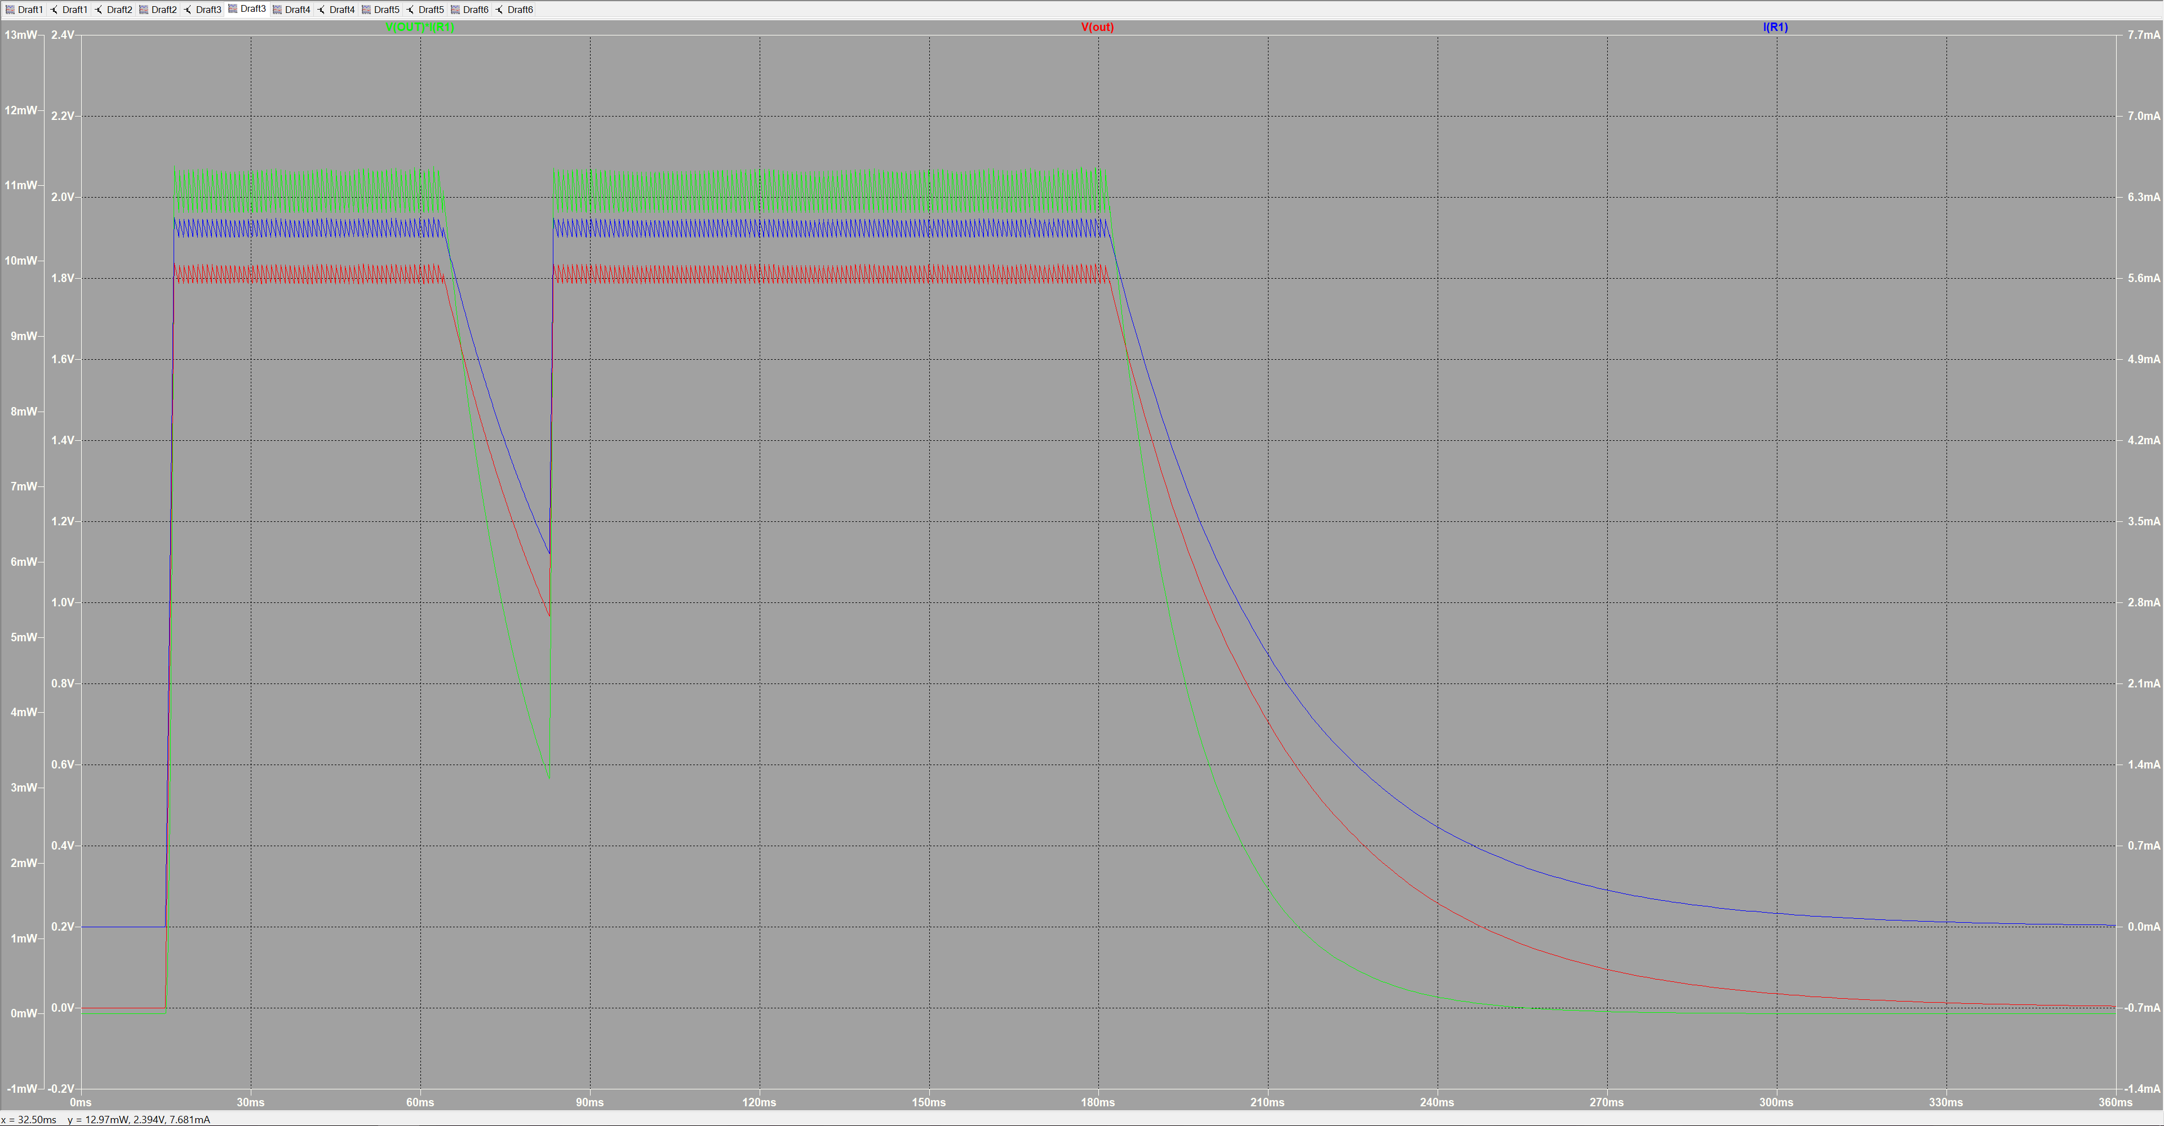
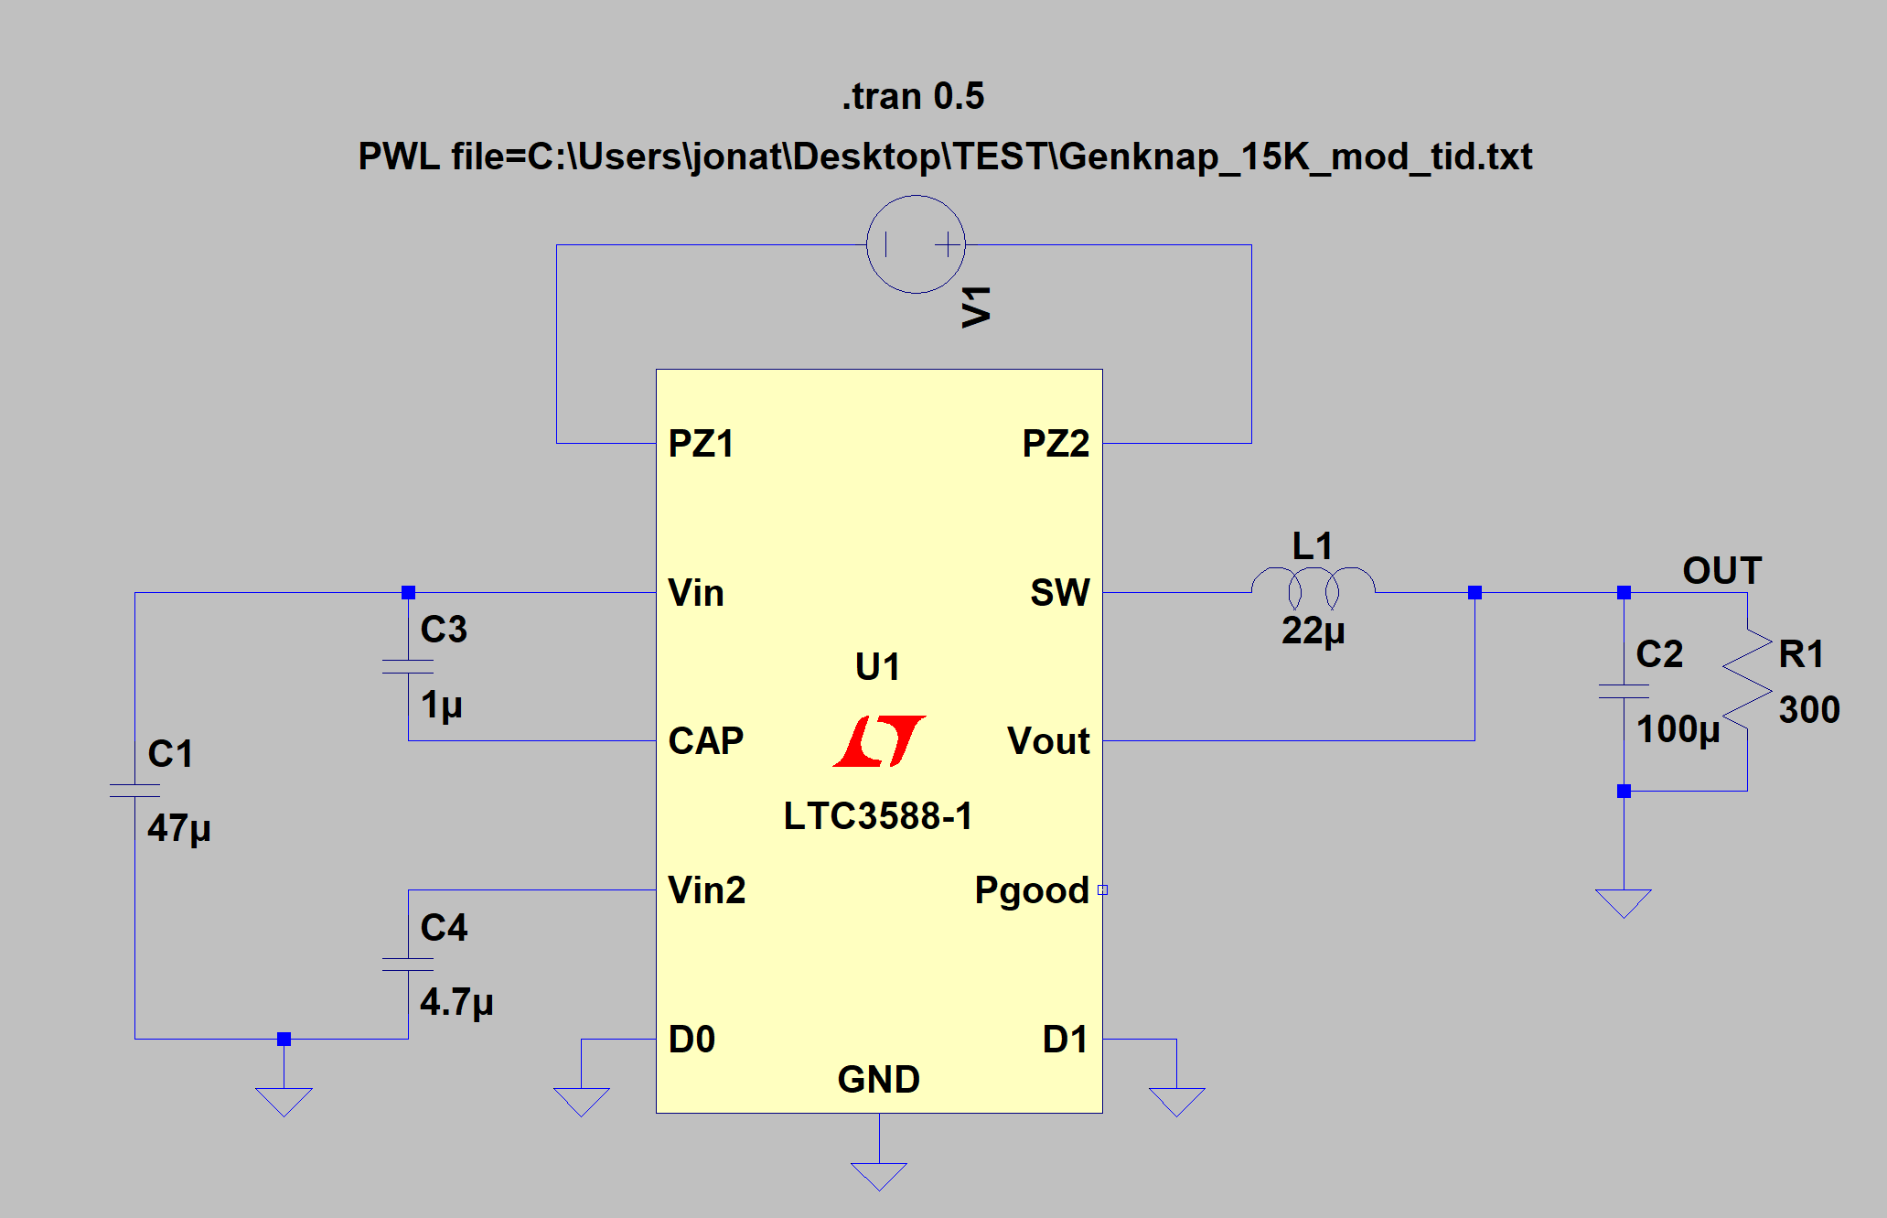

 | Spenning ut | 1,8 V |  |  | Effekt | 0.01089 | Watt
 | strøm ut | 6,05 mA
 |  |  |  |  | Elektrisk Energi
 |  | start | stop | tot
 | puls 1 | 16,4 ms | 64 ms | 47.6 |  | 0.51408 | mWs
 | puls 2 | 83,5 ms | 181,7 ms | 98.2 |  | 1.0605 | mWs
 | Total tid | 145,7 ms |  | 145.7 |  | 1.57356 | mWs

